Đăng nhập
Project Name | Clean Food E-commerce Platform
Module Code | Đăng nhập
 | Hoàn thành | Lỗi | Chưa kiểm tra | Bị chăn | Tổng số trường hợp thử nghiệm
Round 1 | 12 | 0 | 0 | 0 | 12
Round 2
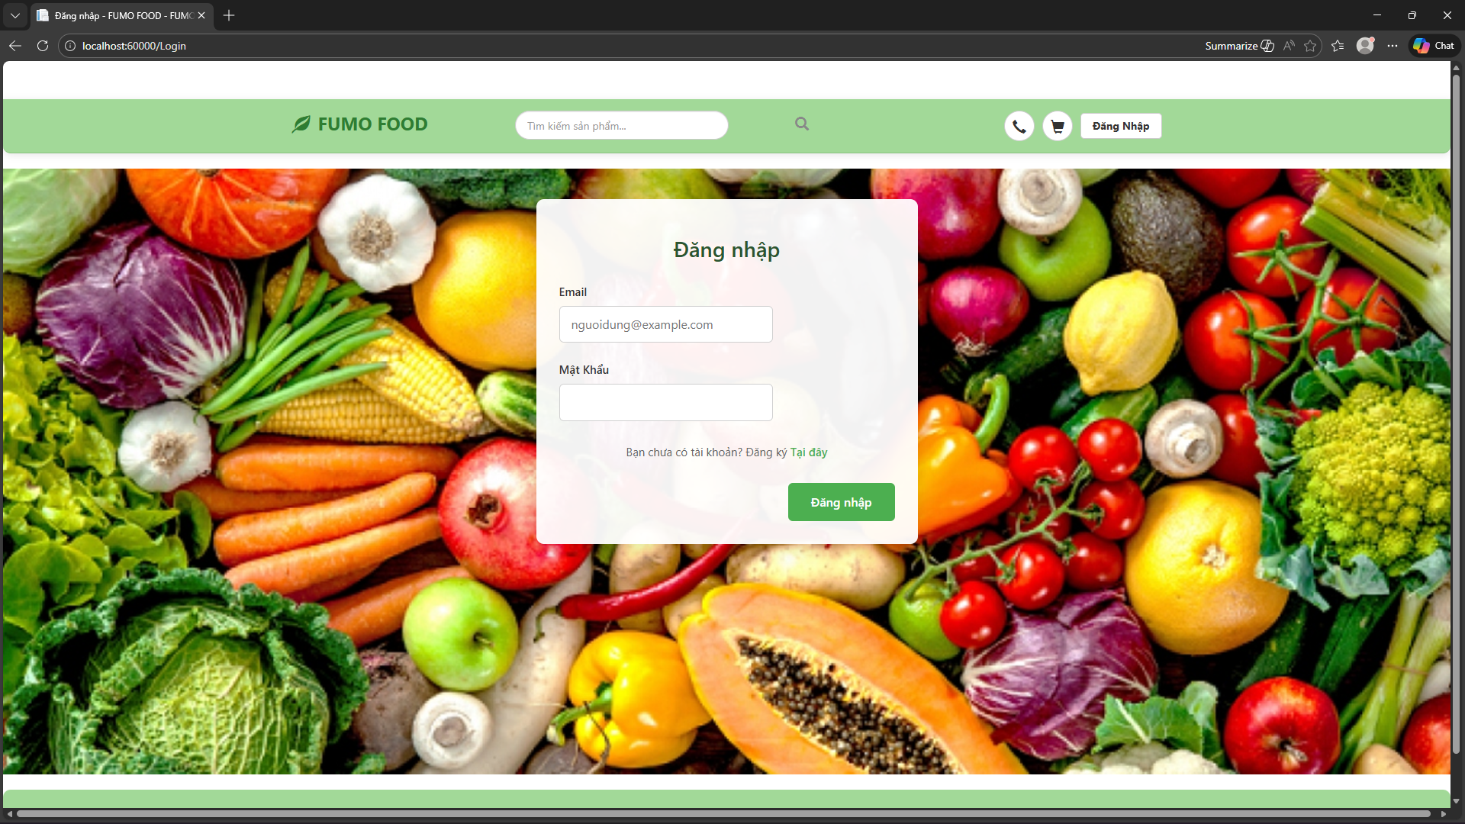
Test Case ID | Mô tả | Hành động | Điều kiện tiên quyết | Kết quả mong đợi | Kết quả thực tế | Kết quả |  |  | Kết quả |  |  | Chú thích
 |  |  |  |  |  | Vòng 1 |  |  | Vòng 2
 |  |  |  |  |  | Trạng thái | Ngày kiểm tra | Người kiểm tra | Trạng thái | Ngày kiểm tra | Người kiểm tra
GUI_SHOW Trang đăng nhập
GUI-DN01 | Kiểm tra hiển thị Form Đăng nhập | Truy cập trang Login.aspx | Web Server đã chạy | - Form nằm giữa màn hình.- Background hình rau củ.- Tiêu đề "Đăng nhập" màu xanh lá (#2E7D32). | - Form nằm giữa màn hình.- Background hình rau củ.- Tiêu đề "Đăng nhập" màu xanh lá (#2E7D32). | Passed
GUI-DN02 | Kiểm tra [Email] Textbox |  |  | - Placeholder: "nguoidung@example.com"- Status: Enable (Cho phép nhập) | - Placeholder: "nguoidung@example.com"- Status: Enable (Cho phép nhập) | Passed
GUI-DN03 | Kiểm tra [Mật khẩu] Textbox |  |  | - Text mode: Password (hiển thị dấu chấm tròn/sao)- Status: Enable | - Text mode: Password (hiển thị dấu chấm tròn/sao)- Status: Enable | Passed
GUI-DN04 | Kiểm tra [Đăng nhập] Button |  |  | - Background color: Green (#2E7D32)- Text color: White- Status: Enable | - Background color: Green (#2E7D32)- Text color: White- Status: Enable | Passed
GUI-DN05 | Kiểm tra [Đăng ký] Link |  |  | - Text: "Tại đây"- Color: Green (#2E7D32)- Status: Enable (Click được) | - Text: "Tại đây"- Color: Green (#2E7D32)- Status: Enable (Click được) | Passed
FUNCTION_SHOW Trang đăng nhập
FUNC-DN01 | Để trống trường [Email] | 1. Để trống ô Email.2. Nhập Mật khẩu: "123456".3. Nhấn nút "Đăng nhập". | Truy cập vào hệ thống. | - Hệ thống không chuyển trang.- Hiển thị lỗi đỏ: "Vui lòng nhập Email". | - Hệ thống không chuyển trang.- Hiển thị lỗi đỏ: "Vui lòng nhập Email". | Passed
FUNC-DN02 | Để trống trường [Mật khẩu] | 1. Nhập Email: "user@gmail.com".2. Để trống ô Mật khẩu.3. Nhấn nút "Đăng nhập". | Truy cập vào hệ thống. | - Hệ thống không chuyển trang.- Hiển thị lỗi đỏ: "Vui lòng nhập mật khẩu". | - Hệ thống không chuyển trang.- Hiển thị lỗi đỏ: "Vui lòng nhập mật khẩu". | Passed
FUNC-DN03 | Nhập sai định dạng Email | 1. Nhập Email: "nguoidung" (không có @).2. Nhập Mật khẩu: "123456".3. Nhấn nút "Đăng nhập". | Truy cập vào hệ thống. | - Hệ thống không chuyển trang.- Hiển thị lỗi: "Email không hợp lệ". | - Hệ thống không chuyển trang.- Hiển thị lỗi: "Email không hợp lệ". | Passed
FUNC-DN04 | Đăng nhập thất bại (Sai thông tin) | 1. Nhập Email chưa đăng ký hoặc sai Mật khẩu.2. Nhấn nút "Đăng nhập". | Kết nối Database thành công. | - Hệ thống không chuyển trang.- Thông báo: "Email hoặc mật khẩu không đúng!". | - Hệ thống không chuyển trang.- Thông báo: "Email hoặc mật khẩu không đúng!". | Passed
FUNC-DN05 | Đăng nhập thành công (Khách hàng) | 1. Nhập Email Khách: "khach@gmail.com".2. Nhập Mật khẩu đúng.3. Nhấn nút "Đăng nhập". | Tài khoản Khách hàng tồn tại trong DB. | - Thông báo thành công.- Chuyển hướng về trang chủ (Default.aspx).- Header hiện: "Hi, [Tên Khách]". | - Thông báo thành công.- Chuyển hướng về trang chủ (Default.aspx).- Header hiện: "Hi, [Tên Khách]". | Passed
FUNC-DN06 | Đăng nhập thành công (Admin) | 1. Nhập Email Admin: "admin@gmail.com".2. Nhập Mật khẩu đúng.3. Nhấn nút "Đăng nhập". | Tài khoản Admin tồn tại và có quyền VaiTro=1. | - Thông báo thành công.- Chuyển hướng thẳng vào trang AdminDashboard.aspx. | - Thông báo thành công.- Chuyển hướng thẳng vào trang AdminDashboard.aspx. | Passed
FUNC-DN07 | Chức năng chuyển trang Đăng ký | 1. Nhấn vào link "Tại đây". | Đang ở màn hình Đăng nhập. | - Hệ thống chuyển sang trang Đăng ký (Register.aspx). | - Hệ thống chuyển sang trang Đăng ký (Register.aspx). | Passed

Đăng ký
Project Name | Clean Food E-commerce Platform
Module Code | Đăng ký
 | Hoàn thành | Lỗi | Chưa kiểm tra | Bị chặn | Tổng lần kiểm tra
Round 1 | 12 | 0 | 0 | 0 | 12
Round 2

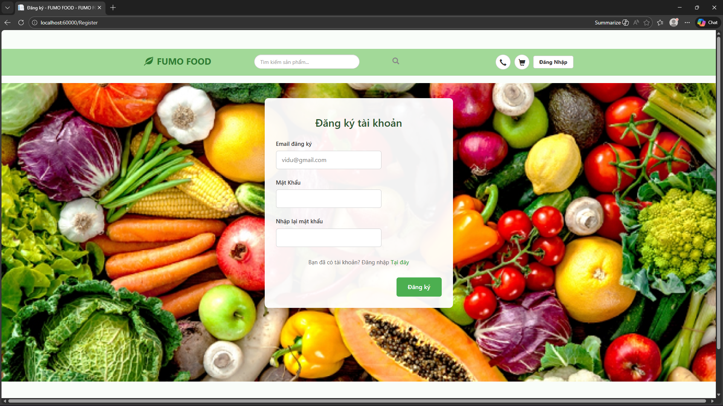
Test Case ID | Mô tả | Hành động | Điều kiện tiên quyết | Kết quả mong đợi | Kết quả thực tế | Kết quả |  |  | Kết quả |  |  | Chú thích
 |  |  |  |  |  | Vòng 1 |  |  | Vòng 2
 |  |  |  |  |  | Trạng thái | Ngày kiểm tra | Người kiểm tra | Trạng thái | Ngày kiểm tra | Người kiểm tra
GUI_SHOW Đăng ký
GUI-DK01 | Kiểm tra hiển thị Form Đăng ký | Truy cập trang Register.aspx | Web Server đã chạy | - Form nằm giữa màn hình.- Background hình rau củ.- Tiêu đề "Đăng ký tài khoản" màu xanh lá (#2E7D32). | - Form nằm giữa màn hình.- Background hình rau củ.- Tiêu đề "Đăng ký tài khoản" màu xanh lá (#2E7D32). | pass
GUI-DK02 | Kiểm tra [Email đăng ký] Textbox |  |  | - Placeholder: "vidu@gmail.com"- Status: Enable (Cho phép nhập) | - Placeholder: "vidu@gmail.com"- Status: Enable (Cho phép nhập) | pass
GUI-DK03 | Kiểm tra [Mật khẩu] Textbox |  |  | - Text mode: Password (hiển thị dấu chấm tròn/sao)- Status: Enable | - Text mode: Password (hiển thị dấu chấm tròn/sao)- Status: Enable | pass
GUI-DK04 | Kiểm tra [Nhập lại mật khẩu] Textbox |  |  | - Text mode: Password (hiển thị dấu chấm tròn/sao)- Vị trí: Dưới ô Mật khẩu | - Text mode: Password (hiển thị dấu chấm tròn/sao)- Vị trí: Dưới ô Mật khẩu | pass
GUI-DK05 | Kiểm tra [Đăng ký] Button |  |  | - Background color: Green (#2E7D32)- Text color: White- Status: Enable | - Background color: Green (#2E7D32)- Text color: White- Status: Enable | pass
GUI-DK06 | Kiểm tra [Đăng nhập] Link |  |  | - Text: "Tại đây"- Color: Green (#2E7D32)- Status: Enable (Click được) | - Text: "Tại đây"- Color: Green (#2E7D32)- Status: Enable (Click được) | pass
FUNCTION_SHOW Đăng ký
FUNC-DK01 | Bỏ trống [Email] | 1. Để trống Email.2. Nhập Mật khẩu đầy đủ.3. Nhấn "Đăng ký". | Truy cập hệ thống. | - Không chuyển trang.- Hiển thị lỗi đỏ: "Vui lòng nhập Email". | - Không chuyển trang.- Hiển thị lỗi đỏ: "Vui lòng nhập Email". | pass
FUNC-DK02 | Bỏ trống [Mật khẩu] | 1. Nhập Email hợp lệ.2. Để trống Mật khẩu.3. Nhấn "Đăng ký". | Truy cập hệ thống. | - Không chuyển trang.- Hiển thị lỗi đỏ: "Vui lòng nhập mật khẩu". | - Không chuyển trang.- Hiển thị lỗi đỏ: "Vui lòng nhập mật khẩu". | pass
FUNC-DK03 | Bỏ trống [Nhập lại mật khẩu] | 1. Nhập Email, Mật khẩu.2. Để trống ô Nhập lại MK.3. Nhấn "Đăng ký". | Truy cập hệ thống. | - Không chuyển trang.- Hiển thị lỗi: "Vui lòng xác nhận mật khẩu". | - Không chuyển trang.- Hiển thị lỗi: "Vui lòng xác nhận mật khẩu". | pass
FUNC-DK04 | Nhập sai định dạng Email | 1. Nhập Email: "abc" (thiếu @).2. Nhập đủ các trường khác.3. Nhấn "Đăng ký". | Truy cập hệ thống. | - Không chuyển trang.- Hiển thị lỗi: "Email không hợp lệ". | - Không chuyển trang.- Hiển thị lỗi: "Email không hợp lệ". | pass
FUNC-DK05 | Mật khẩu không khớp | 1. Nhập Mật khẩu: "123".2. Nhập lại Mật khẩu: "456".3. Nhấn "Đăng ký". | Truy cập hệ thống. | - Không chuyển trang.- Hiển thị lỗi: "Mật khẩu nhập lại không khớp". | - Không chuyển trang.- Hiển thị lỗi: "Mật khẩu nhập lại không khớp". | pass
FUNC-DK06 | Đăng ký thất bại (Email trùng) | 1. Nhập Email đã có trong DB.2. Nhập Mật khẩu đúng.3. Nhấn "Đăng ký". | Tài khoản Email đã tồn tại. | - Không chuyển trang.- Hiển thị thông báo: "Email này đã được sử dụng!". | - Không chuyển trang.- Hiển thị thông báo: "Email này đã được sử dụng!". | pass
FUNC-DK07 | Đăng ký thành công | 1. Nhập Email mới.2. Nhập Mật khẩu khớp nhau.3. Nhấn "Đăng ký". | Email chưa tồn tại. | - Thông báo thành công: "Đăng ký thành công!".- Chuyển hướng sang trang Login.aspx. | - Thông báo thành công: "Đăng ký thành công!".- Chuyển hướng sang trang Login.aspx. | pass
FUNC-DK08 | Chức năng chuyển trang Đăng nhập | 1. Nhấn vào link "Tại đây". | Tại màn hình Đăng ký. | - Hệ thống chuyển sang trang Đăng nhập (Login.aspx). | - Hệ thống chuyển sang trang Đăng nhập (Login.aspx). | pass

Đăng xuất
Project Name | Clean Food E-commerce Platform
Module Code | Đăng xuất
 | Hoàn thành | Lỗi | Chưa kiểm tra | Bị chăn | Tổng số trường hợp thử nghiệm
Round 1 | 5 | 0 | 0 | 0 | 5
Round 2
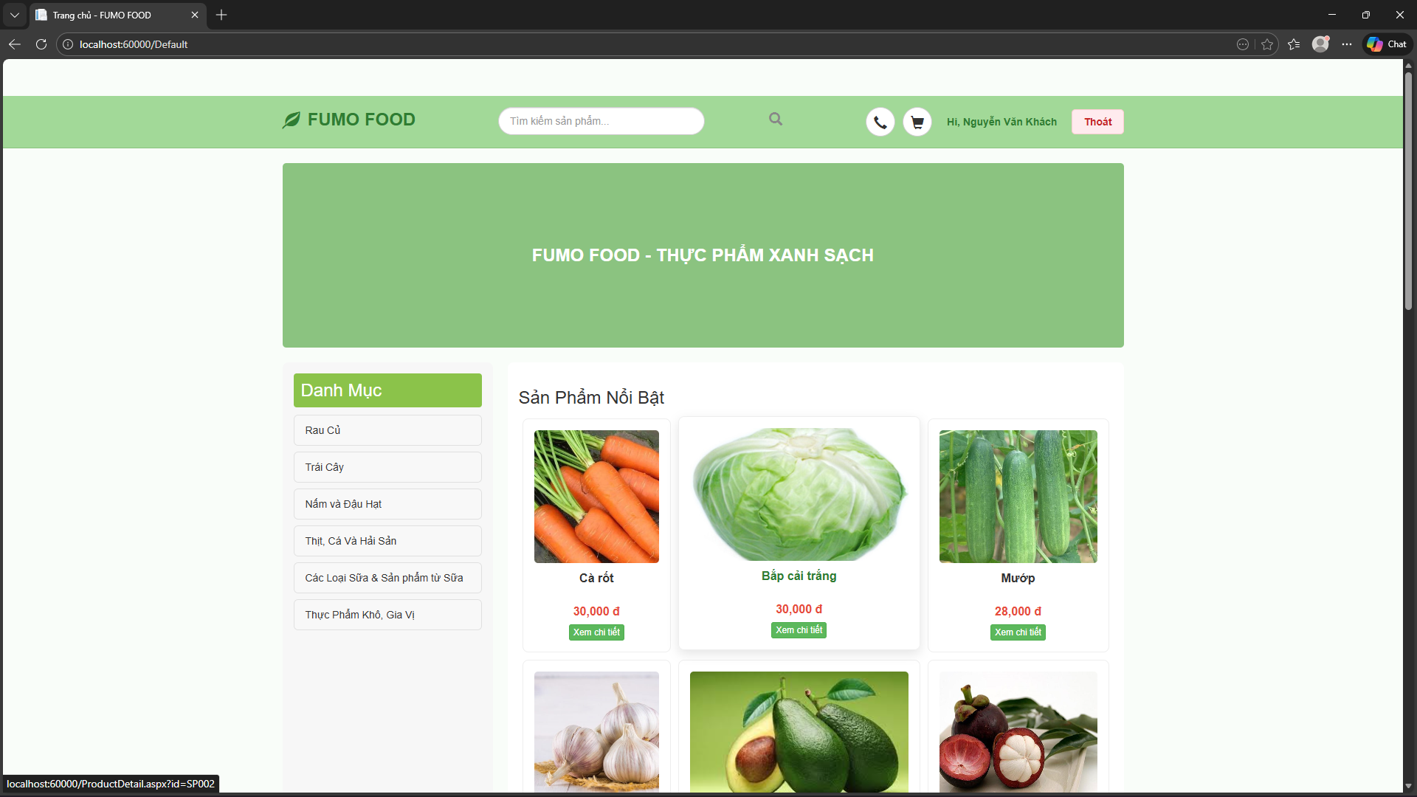
Test Case ID | Mô tả | Hành động | Điều kiện tiên quyết | Kết quả mong đợi | Kết quả thực tế | Kết quả |  |  | Kết quả |  |  | Chú thích
 |  |  |  |  |  | Vòng 1 |  |  | Vòng 2
 |  |  |  |  |  | Trạng thái | Ngày kiểm tra | Người kiểm tra | Trạng thái | Ngày kiểm tra | Người kiểm tra
GUI_SHOW Trang đăng xuất
GUI-DX01 | Kiểm tra hiển thị nút Đăng xuất |  | Đang ở trạng thái đã đăng nhập. | - Hiển thị nút có chữ "Thoát".- Nút có màu nền đỏ nhạt (hoặc hồng).- Vị trí: Nằm cạnh tên người dùng "Hi, [Tên]". | - Hiển thị nút có chữ "Thoát".- Nút có màu nền đỏ nhạt (hoặc hồng).- Vị trí: Nằm cạnh tên người dùng "Hi, [Tên]". | Pass
GUI-DX02 | Kiểm tra trạng thái khi chưa đăng nhập |  | Chưa đăng nhập (Khách vãng lai). | - Không hiển thị nút "Thoát".- Chỉ hiển thị nút "Đăng Nhập". | - Không hiển thị nút "Thoát".- Chỉ hiển thị nút "Đăng Nhập". | Pass
FUNCTION_SHOW Trang đăng xuất
FUNC-DX01 | Thực hiện Đăng xuất | 1. Nhấn vào nút "Thoát" trên Header. | Đang ở trạng thái đã đăng nhập. | - Hệ thống thực hiện xóa Session phiên làm việc.- Chuyển hướng ngay lập tức về trang chủ (Default.aspx).- Header thay đổi: Nút "Thoát" biến mất, nút "Đăng Nhập" hiện ra. | - Hệ thống thực hiện xóa Session phiên làm việc.- Chuyển hướng ngay lập tức về trang chủ (Default.aspx).- Header thay đổi: Nút "Thoát" biến mất, nút "Đăng Nhập" hiện ra. | Pass
FUNC-DX02 | Kiểm tra bảo mật sau khi đăng xuất | 1. Nhấn nút "Thoát".2. Copy URL trang thông tin cá nhân (/UserProfile.aspx) dán vào trình duyệt và Enter. | Vừa mới thực hiện đăng xuất. | - Hệ thống từ chối truy cập.- Tự động chuyển hướng về trang Đăng nhập (Login.aspx).(Chứng tỏ Session đã bị xóa sạch). | - Hệ thống từ chối truy cập.- Tự động chuyển hướng về trang Đăng nhập (Login.aspx).(Chứng tỏ Session đã bị xóa sạch). | Pass
FUNC-DX03 | Đăng xuất từ trang Admin (Nếu là Admin) | 1. Đăng nhập quyền Admin.2. Vào trang Dashboard.3. Nhấn nút "Đăng xuất" trên Header Admin. | Đang ở giao diện Admin. | - Thoát khỏi trang quản trị.- Chuyển hướng về trang Đăng nhập (Login.aspx).- Không thể vào lại trang Admin nếu không đăng nhập lại. | - Thoát khỏi trang quản trị.- Chuyển hướng về trang Đăng nhập (Login.aspx).- Không thể vào lại trang Admin nếu không đăng nhập lại. | Pass

Quản lý thông tin cá nhân
Project Name | Clean Food E-commerce Platform
Module Code | Quản lý thông tin cá nhân
 | Hoàn thành | Lỗi | Chưa kiểm tra | Bị chặn | Tổng lần kiểm tra
Round 1 | 7 | 0 | 0 | 0 | 7
Round 2
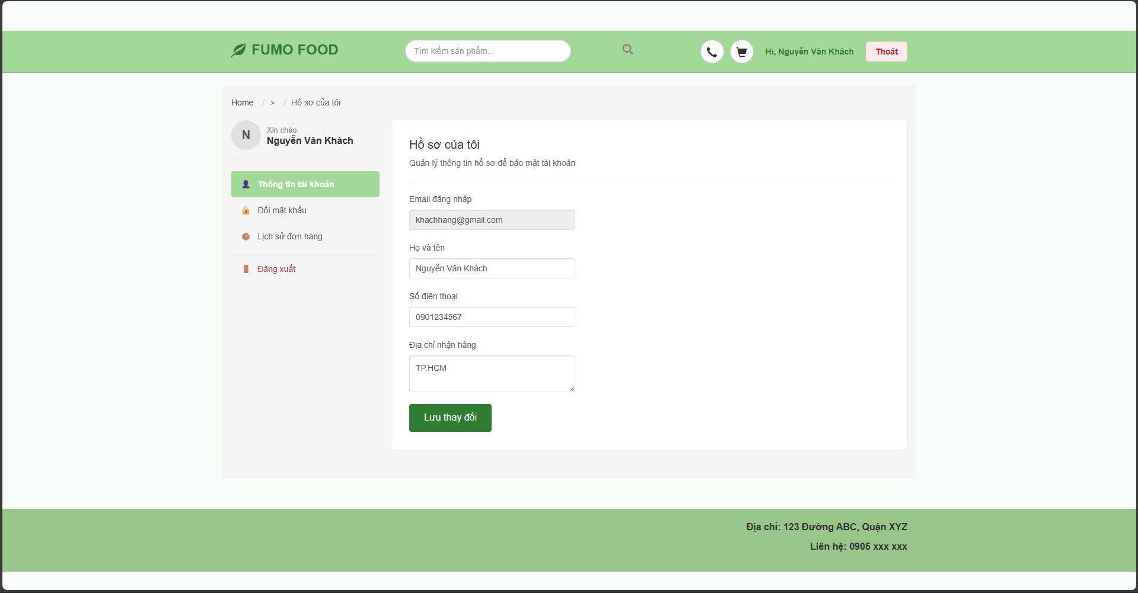

Test Case ID | Mô tả | Hành động | Điều kiện tiên quyết | Kết quả mong đợi | Kết quả thực tế | Kết quả |  |  | Kết quả |  |  | Chú thích
 |  |  |  |  |  | Vòng 1 |  |  | Vòng 2
 |  |  |  |  |  | Trạng thái | Ngày kiểm tra | Người kiểm tra | Trạng thái | Ngày kiểm tra | Người kiểm tra
GUI_SHOW Quản lý thông tin cá nhân
GUI-HS01 | Kiểm tra bố cục trang Hồ sơ | 1. Đăng nhập thành công.2. Click vào tên tài khoản trên Header.3. Chọn link "Hi, [Tên]". | Đã đăng nhập vào hệ thống. | - Sidebar trái hiển thị 4 mục: Thông tin, Đổi mật khẩu, Lịch sử đơn, Đăng xuất.- Mục "Thông tin tài khoản" được tô xanh (Active).- Form hiển thị bên phải với tiêu đề "Hồ sơ của tôi". | - Sidebar trái hiển thị 4 mục: Thông tin, Đổi mật khẩu, Lịch sử đơn, Đăng xuất.- Mục "Thông tin tài khoản" được tô xanh (Active).- Form hiển thị bên phải với tiêu đề "Hồ sơ của tôi". | pass
GUI-HS02 | Kiểm tra hiển thị dữ liệu cũ | Quan sát các ô nhập liệu khi vừa tải trang. | Tài khoản đã có thông tin trong DB. | - Ô [Email]: Hiển thị email đăng nhập, trạng thái bị mờ (Read-only).- Các ô [Họ tên], [SĐT], [Địa chỉ]: Hiển thị đúng thông tin hiện tại của user. | - Ô [Email]: Hiển thị email đăng nhập, trạng thái bị mờ (Read-only).- Các ô [Họ tên], [SĐT], [Địa chỉ]: Hiển thị đúng thông tin hiện tại của user. | pass
GUI-HS03 | Kiểm tra nút [Lưu thay đổi] | Quan sát nút Lưu ở cuối form. | Đang ở tab Thông tin tài khoản. | - Màu nền xanh lá (#2E7D32).- Chữ trắng, hiển thị rõ ràng. | - Màu nền xanh lá (#2E7D32).- Chữ trắng, hiển thị rõ ràng. | pass
FUNCTION_SHOW Quản lý thông tin cá nhân
FUNC-HS01 | Không cho phép sửa Email | Thử nhấp chuột và nhập ký tự vào ô [Email]. | Đang ở tab Thông tin tài khoản. | - Con trỏ chuột không thể focus vào ô Email.- Không thể thay đổi nội dung ô này (Do thuộc tính ReadOnly). | - Con trỏ chuột không thể focus vào ô Email.- Không thể thay đổi nội dung ô này (Do thuộc tính ReadOnly). | pass
FUNC-HS02 | Cập nhật thông tin thành công | 1. Sửa [Họ tên]: "Nguyễn Văn A".2. Sửa [SĐT]: "0909123456".3. Sửa [Địa chỉ]: "123 Quận 1, TP.HCM".4. Nhấn nút "Lưu thay đổi". | Nhập liệu hợp lệ. | - Hệ thống thông báo: "Cập nhật thông tin thành công!".- Tên hiển thị trên Header và Sidebar cập nhật theo tên mới.- Dữ liệu trong Database được cập nhật. | - Hệ thống thông báo: "Cập nhật thông tin thành công!".- Tên hiển thị trên Header và Sidebar cập nhật theo tên mới.- Dữ liệu trong Database được cập nhật. | pass
FUNC-HS03 | Kiểm tra lưu dữ liệu (Persistence) | 1. Thực hiện cập nhật thông tin thành công.2. Đăng xuất khỏi hệ thống.3. Đăng nhập lại và vào trang Hồ sơ. | Đã cập nhật ở bước trước. | - Các thông tin [Họ tên], [SĐT], [Địa chỉ] vẫn hiển thị đúng nội dung mới cập nhật (Không bị mất đi). | - Các thông tin [Họ tên], [SĐT], [Địa chỉ] vẫn hiển thị đúng nội dung mới cập nhật (Không bị mất đi). | pass
FUNC-HS04 | Để trống thông tin (Nếu có validate) | 1. Xóa trắng ô [Họ tên].2. Nhấn nút "Lưu thay đổi". | Đang ở tab Thông tin tài khoản. | - Hệ thống không lưu.- (Tùy code): Hiển thị lỗi hoặc giữ nguyên dữ liệu cũ. | - Hệ thống không lưu.- (Tùy code): Hiển thị lỗi hoặc giữ nguyên dữ liệu cũ. | pass

Xem đơn hàng
Project Name | Clean Food E-commerce Platform
Module Code | Xem đơn hàng
 | Hoàn thành | Lỗi | Chưa kiểm tra | Bị chặn | Tổng lần kiểm tra
Round 1 | 15 | 0 | 0 | 0 | 15
Round 2
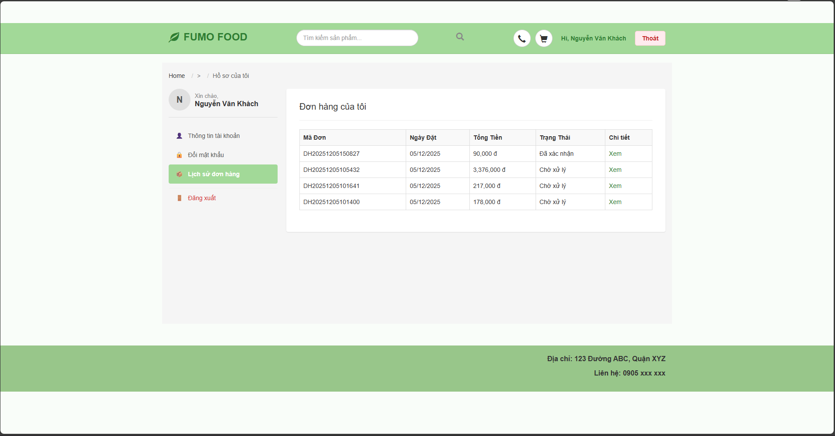

Test Case ID | Mô tả | Hành động | Điều kiện tiên quyết | Kết quả mong đợi | Kết quả thực tế | Kết quả |  |  | Kết quả |  |  | Chú thích
 |  |  |  |  |  | Vòng 1 |  |  | Vòng 2
 |  |  |  |  |  | Trạng thái | Ngày kiểm tra | Người kiểm tra | Trạng thái | Ngày kiểm tra | Người kiểm tra
GUI_SHOW Xem đơn hàng
GUI-CTDH01 | [Breadcrumb] Link | Vào trang chi tiết | Đã đăng nhập | - Text color: Black/Grey- Status: Enable | - Text color: Black/Grey- Status: Enable | Passed
GUI-CTDH02 | [Mã đơn hàng] Label |  |  | - Font-weight: Bold- Text color: Black- Status: Enable | - Font-weight: Bold- Text color: Black- Status: Enable | Passed
GUI-CTDH03 | [Trạng thái] Label |  |  | - Background: Màu (Vàng/Xanh/Đỏ tùy trạng thái)- Text color: White/Colored- Status: Enable | - Background: Màu (Vàng/Xanh/Đỏ tùy trạng thái)- Text color: White/Colored- Status: Enable | Passed
GUI-CTDH04 | [Thông tin người nhận] Section |  |  | - Gồm các label: Họ tên, SĐT, Địa chỉ- Aligned: Left | - Gồm các label: Họ tên, SĐT, Địa chỉ- Aligned: Left | Passed
GUI-CTDH05 | [Thông tin đơn hàng] Section |  |  | - Gồm các label: Ngày đặt, Phương thức thanh toán, Ghi chú- Aligned: Left | - Gồm các label: Ngày đặt, Phương thức thanh toán, Ghi chú- Aligned: Left | Passed
GUI-CTDH06 | [Danh sách sản phẩm] Table/Grid |  |  | - Hiển thị ảnh, tên, số lượng, giá- Borders: Visible | - Hiển thị ảnh, tên, số lượng, giá- Borders: Visible | Passed
GUI-CTDH07 | [Tổng tiền] Label |  |  | - Font-size: Large- Text color: Red (#c62828)- Format: Có dấu phẩy ngăn cách (100,000 đ) | - Font-size: Large- Text color: Red (#c62828)- Format: Có dấu phẩy ngăn cách (100,000 đ) | Passed
GUI-CTDH08 | [Quay lại] Button |  |  | - Text: "← Quay lại danh sách"- Status: Enable | - Text: "← Quay lại danh sách"- Status: Enable | Passed
GUI-CTDH09 | [Hủy đơn hàng] Button |  | Đơn hàng trạng thái "Chờ xử lý" | - Border color: Red- Text color: Red- Visible: True | - Border color: Red- Text color: Red- Visible: True | Passed
FUNCTION_SHOW Xem đơn hàng
FUNC-CTDH01 | Hiển thị đúng dữ liệu đơn hàng | 1. Chọn một đơn hàng từ trang Lịch sử.2. So sánh thông tin hiển thị với Database. | Đơn hàng tồn tại. | - Mã đơn, Tên người nhận, Sản phẩm, Tổng tiền hiển thị chính xác khớp với CSDL. | - Mã đơn, Tên người nhận, Sản phẩm, Tổng tiền hiển thị chính xác khớp với CSDL. | Passed
FUNC-CTDH02 | Chức năng nút [Quay lại] | 1. Nhấn nút "Quay lại danh sách". | Đang ở trang chi tiết. | - Hệ thống chuyển hướng về trang UserProfile.aspx (Tab Lịch sử đơn hàng). | - Hệ thống chuyển hướng về trang UserProfile.aspx (Tab Lịch sử đơn hàng). | Passed
FUNC-CTDH03 | Ẩn nút Hủy khi đơn đã duyệt | 1. Mở chi tiết đơn hàng có trạng thái "Đã xác nhận". | Đơn hàng Status != 'Chờ xử lý'. | - Nút [Hủy đơn hàng] không hiển thị (Visible = False). | - Nút [Hủy đơn hàng] không hiển thị (Visible = False). | Passed
FUNC-CTDH04 | Chức năng Hủy đơn hàng (Confirm: Cancel) | 1. Nhấn nút "Hủy đơn hàng".2. Chọn "Cancel" trên popup xác nhận. | Đơn hàng Status = 'Chờ xử lý'. | - Popup đóng lại.- Đơn hàng giữ nguyên trạng thái. | - Popup đóng lại.- Đơn hàng giữ nguyên trạng thái. | Passed
FUNC-CTDH05 | Chức năng Hủy đơn hàng (Confirm: OK) | 1. Nhấn nút "Hủy đơn hàng".2. Chọn "OK" trên popup xác nhận. | Đơn hàng Status = 'Chờ xử lý'. | - Thông báo "Đã hủy đơn hàng thành công".- Trạng thái đơn hàng đổi thành "Đã hủy".- Nút Hủy biến mất (hoặc mờ đi).- CSDL cập nhật trạng thái mới. | - Thông báo "Đã hủy đơn hàng thành công".- Trạng thái đơn hàng đổi thành "Đã hủy".- Nút Hủy biến mất (hoặc mờ đi).- CSDL cập nhật trạng thái mới. | Passed
FUNC-CTDH06 | Check bảo mật URL (ID người khác) | 1. Đăng nhập User A.2. Nhập URL chi tiết đơn hàng của User B (ví dụ ?id=DH_CUA_B). | User A và B có đơn hàng khác nhau. | - Hệ thống không hiển thị đơn hàng của B.- Tự động chuyển hướng về trang danh sách của A (hoặc báo lỗi). | - Hệ thống không hiển thị đơn hàng của B.- Tự động chuyển hướng về trang danh sách của A (hoặc báo lỗi). | Passed

Thay đổi mật khẩu
Project Name | Clean Food E-commerce Platform
Module Code | Thay đổi mật khẩu
 | Hoàn thành | Lỗi | Chưa kiểm tra | Bị chăn | Tổng số trường hợp thử nghiệm
Round 1 | 8 | 0 | 0 | 0 | 8
Round 2
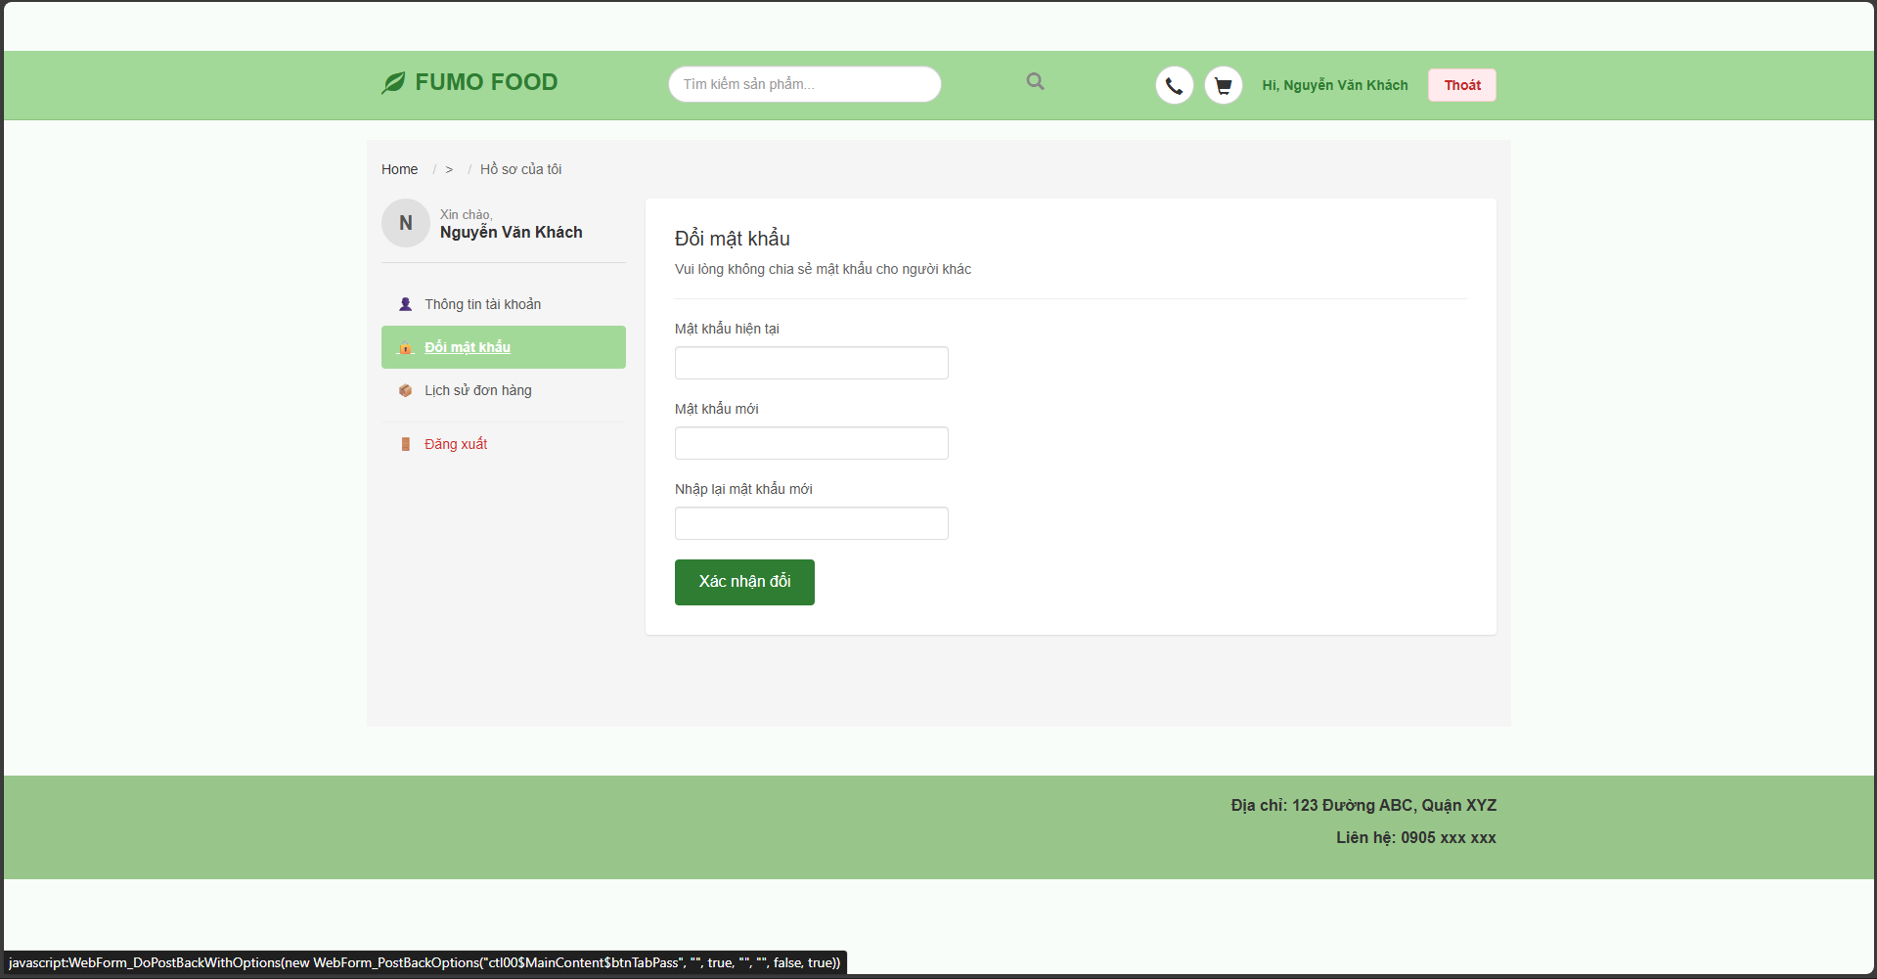
Test Case ID | Mô tả | Hành động | Điều kiện tiên quyết | Kết quả mong đợi | Kết quả thực tế | Kết quả |  |  | Kết quả |  |  | Chú thích | Chú thích
 |  |  |  |  |  | Vòng 1 |  |  | Vòng 2
 |  |  |  |  |  | Trạng thái | Ngày kiểm tra | Người kiểm tra | Trạng thái | Ngày kiểm tra | Người kiểm tra
GUI_SHOW Thay đổi mật khẩu
GUI-DMK01 | Kiểm tra hiển thị trang Đổi mật khẩu | 1. Đăng nhập thành công.2. Vào "Hồ sơ của tôi".3. Chọn tab "Đổi mật khẩu". | Đã đăng nhập. | - Sidebar trái: Mục "Đổi mật khẩu" được tô xanh (Active).- Tiêu đề: "Đổi mật khẩu" và dòng chú thích "Vui lòng không chia sẻ...". | - Sidebar trái: Mục "Đổi mật khẩu" được tô xanh (Active).- Tiêu đề: "Đổi mật khẩu" và dòng chú thích "Vui lòng không chia sẻ...". | Passed
GUI-DMK02 | Kiểm tra các trường nhập liệu | Quan sát 3 ô input: [Mật khẩu hiện tại], [Mật khẩu mới], [Nhập lại mật khẩu mới]. | Đang ở tab Đổi mật khẩu. | - Cả 3 ô đều ở trạng thái cho phép nhập (Enable).- Ký tự nhập vào bị ẩn (dạng password). | - Cả 3 ô đều ở trạng thái cho phép nhập (Enable).- Ký tự nhập vào bị ẩn (dạng password). | Passed
GUI-DMK03 | Kiểm tra nút [Xác nhận đổi] | Quan sát nút bấm cuối form. | Đang ở tab Đổi mật khẩu. | - Màu nền xanh lá (#2E7D32).- Chữ màu trắng, hiển thị rõ ràng. | - Màu nền xanh lá (#2E7D32).- Chữ màu trắng, hiển thị rõ ràng. | Passed
FUNCTION_SHOW Thay đổi mật khẩu
FUNC-DMK01 | Bỏ trống thông tin | 1. Để trống cả 3 ô (hoặc 1 trong 3).2. Nhấn nút "Xác nhận đổi". | Đang ở tab Đổi mật khẩu. | - Hệ thống không thực hiện đổi mật khẩu.- Hiển thị thông báo lỗi (Validation) yêu cầu nhập đầy đủ. | - Hệ thống không thực hiện đổi mật khẩu.- Hiển thị thông báo lỗi (Validation) yêu cầu nhập đầy đủ. | Passed
FUNC-DMK02 | Nhập sai mật khẩu hiện tại | 1. Nhập [MK hiện tại]: Sai.2. Nhập [MK mới] và [Nhập lại]: Hợp lệ.3. Nhấn "Xác nhận đổi". | Mật khẩu cũ không trùng khớp với DB. | - Hệ thống hiển thị thông báo lỗi: "Mật khẩu cũ không đúng!".- Mật khẩu không thay đổi. | - Hệ thống hiển thị thông báo lỗi: "Mật khẩu cũ không đúng!".- Mật khẩu không thay đổi. | Passed
FUNC-DMK03 | Xác nhận mật khẩu không khớp | 1. Nhập [MK hiện tại]: Đúng.2. Nhập [MK mới]: "123456".3. Nhập [Nhập lại]: "111111".4. Nhấn "Xác nhận đổi". | Nhập liệu đầy đủ. | - Hệ thống hiển thị thông báo lỗi: "Mật khẩu không khớp".- Mật khẩu không thay đổi. | - Hệ thống hiển thị thông báo lỗi: "Mật khẩu không khớp".- Mật khẩu không thay đổi. | Passed
FUNC-DMK04 | Đổi mật khẩu thành công | 1. Nhập [MK hiện tại]: Đúng.2. Nhập [MK mới] và [Nhập lại]: Giống nhau (VD: "newpass123").3. Nhấn "Xác nhận đổi". | Nhập liệu hợp lệ. | - Hệ thống thông báo: "Đổi mật khẩu thành công!".- Các ô nhập liệu được xóa trắng (Reset).- Mật khẩu mới được cập nhật vào Database. | - Hệ thống thông báo: "Đổi mật khẩu thành công!".- Các ô nhập liệu được xóa trắng (Reset).- Mật khẩu mới được cập nhật vào Database. | Passed
FUNC-DMK05 | Đăng nhập lại với mật khẩu mới | 1. Thực hiện đổi mật khẩu thành công.2. Đăng xuất.3. Đăng nhập lại bằng mật khẩu mới. | Đã đổi mật khẩu thành công. | - Đăng nhập thành công với mật khẩu mới.- Đăng nhập thất bại nếu dùng mật khẩu cũ. | - Đăng nhập thành công với mật khẩu mới.- Đăng nhập thất bại nếu dùng mật khẩu cũ. | Passed

Tìm kiếm
Project Name | Clean Food E-commerce Platform
Module Code | Tìm kiếm
 | Hoàn thành | Lỗi | Chưa kiểm tra | Bị chặn | Tổng lần kiểm tra
Round 1 | 13 | 0 | 0 | 0 | 13
Round 2
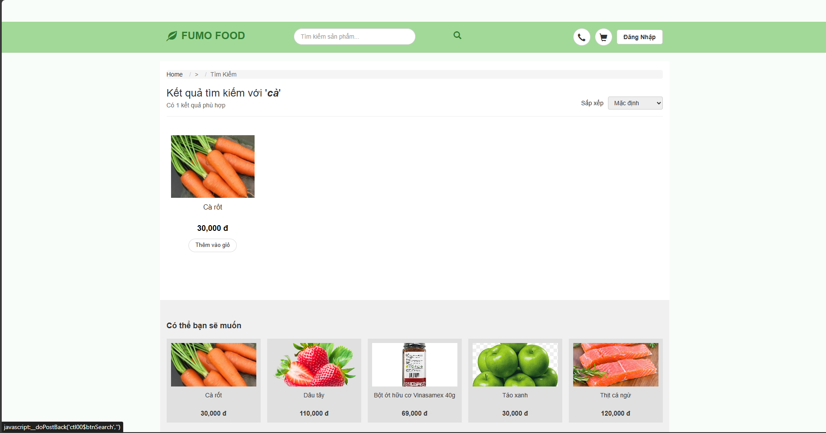

Test Case ID | Mô tả | Hành động | Điều kiện tiên quyết | Kết quả mong đợi | Kết quả thực tế | Kết quả |  |  | Kết quả |  |  | Chú thích
 |  |  |  |  |  | Vòng 1 |  |  | Vòng 2
 |  |  |  |  |  | Trạng thái | Ngày kiểm tra | Người kiểm tra | Trạng thái | Ngày kiểm tra | Người kiểm tra
GUI_SHOW Tìm kiếm
GUI-TK01 | [Breadcrumb] Navigation | Truy cập trang tìm kiếm |  | - Text: "Home / > / Tìm Kiếm"- Color: Grey/Black- Status: Enable | - Text: "Home / > / Tìm Kiếm"- Color: Grey/Black- Status: Enable | Passed
GUI-TK02 | [Tiêu đề kết quả] Label |  | Có từ khóa tìm kiếm | - Text: "Kết quả tìm kiếm với '[từ khóa]'"- Font-size: Large- Text color: Black | - Text: "Kết quả tìm kiếm với '[từ khóa]'"- Font-size: Large- Text color: Black | Passed
GUI-TK03 | [Số lượng kết quả] Label |  |  | - Text: "Có [n] kết quả phù hợp"- Text color: Grey | - Text: "Có [n] kết quả phù hợp"- Text color: Grey | Passed
GUI-TK04 | [Sắp xếp] Dropdown |  |  | - Default value: "Mặc định"- Status: Enable- Alignment: Right | - Default value: "Mặc định"- Status: Enable- Alignment: Right | Passed
GUI-TK05 | [Sản phẩm] Card |  | Có sản phẩm trả về | - Hiển thị đủ: Hình ảnh, Tên, Giá, Nút thêm giỏ.- Giá tiền: Bold, có đơn vị "đ". | - Hiển thị đủ: Hình ảnh, Tên, Giá, Nút thêm giỏ.- Giá tiền: Bold, có đơn vị "đ". | Passed
GUI-TK06 | [Thêm vào giỏ] Button |  |  | - Background: White- Border: Grey/Black- Text: "Thêm vào giỏ"- Hover effect: Có đổi màu | - Background: White- Border: Grey/Black- Text: "Thêm vào giỏ"- Hover effect: Có đổi màu | Passed
GUI-TK07 | [Có thể bạn sẽ muốn] Section |  |  | - Title: Bold- Hiển thị danh sách sản phẩm gợi ý bên dưới. | - Title: Bold- Hiển thị danh sách sản phẩm gợi ý bên dưới. | Passed
FUNCTION_SHOW Tìm kiếm
FUNC-TK01 | Tìm kiếm có kết quả | 1. Nhập từ khóa "cà" vào ô tìm kiếm.2. Nhấn Enter hoặc icon kính lúp. | Trong DB có sản phẩm chứa từ "cà". | - Trang hiển thị danh sách sản phẩm chứa từ "cà" (Ví dụ: Cà rốt, Cà chua...).- Dòng thông báo số lượng kết quả hiển thị đúng số lượng thực tế. | - Trang hiển thị danh sách sản phẩm chứa từ "cà" (Ví dụ: Cà rốt, Cà chua...).- Dòng thông báo số lượng kết quả hiển thị đúng số lượng thực tế. | Passed
FUNC-TK02 | Tìm kiếm không có kết quả | 1. Nhập từ khóa "xyz123".2. Nhấn Enter. | Trong DB không có sản phẩm nào trùng khớp. | - Khu vực danh sách sản phẩm trống.- Hiển thị thông báo: "Không tìm thấy sản phẩm nào phù hợp" (hoặc tương tự).- Số lượng kết quả: 0. | - Khu vực danh sách sản phẩm trống.- Hiển thị thông báo: "Không tìm thấy sản phẩm nào phù hợp" (hoặc tương tự).- Số lượng kết quả: 0. | Passed
FUNC-TK03 | Chức năng Sắp xếp (Giá tăng dần) | 1. Tại trang kết quả.2. Chọn Dropdown Sắp xếp -> "Giá thấp đến cao". | Có nhiều hơn 1 sản phẩm. | - Danh sách sản phẩm tự động tải lại.- Sản phẩm giá thấp nhất hiển thị đầu tiên. | - Danh sách sản phẩm tự động tải lại.- Sản phẩm giá thấp nhất hiển thị đầu tiên. | Passed
FUNC-TK04 | Chức năng Xem chi tiết | 1. Click vào ảnh hoặc tên sản phẩm "Cà rốt". |  | - Hệ thống chuyển hướng sang trang Chi tiết sản phẩm (ProductDetail.aspx).- Hiển thị đúng thông tin của "Cà rốt". | - Hệ thống chuyển hướng sang trang Chi tiết sản phẩm (ProductDetail.aspx).- Hiển thị đúng thông tin của "Cà rốt". | Passed
FUNC-TK05 | Chức năng Thêm vào giỏ hàng | 1. Nhấn nút "Thêm vào giỏ" tại sản phẩm "Cà rốt". | Sản phẩm còn hàng. | - Hệ thống thông báo: "Đã thêm sản phẩm vào giỏ hàng".- Số lượng trên icon Giỏ hàng (Header) tăng lên 1. | - Hệ thống thông báo: "Đã thêm sản phẩm vào giỏ hàng".- Số lượng trên icon Giỏ hàng (Header) tăng lên 1. | Passed
FUNC-TK06 | Tìm kiếm với từ khóa rỗng | 1. Để trống ô tìm kiếm.2. Nhấn Enter. |  | - (Tùy logic code): Thường sẽ hiển thị tất cả sản phẩm hoặc giữ nguyên trang hiện tại. | - (Tùy logic code): Thường sẽ hiển thị tất cả sản phẩm hoặc giữ nguyên trang hiện tại. | Passed

